テストスコープ
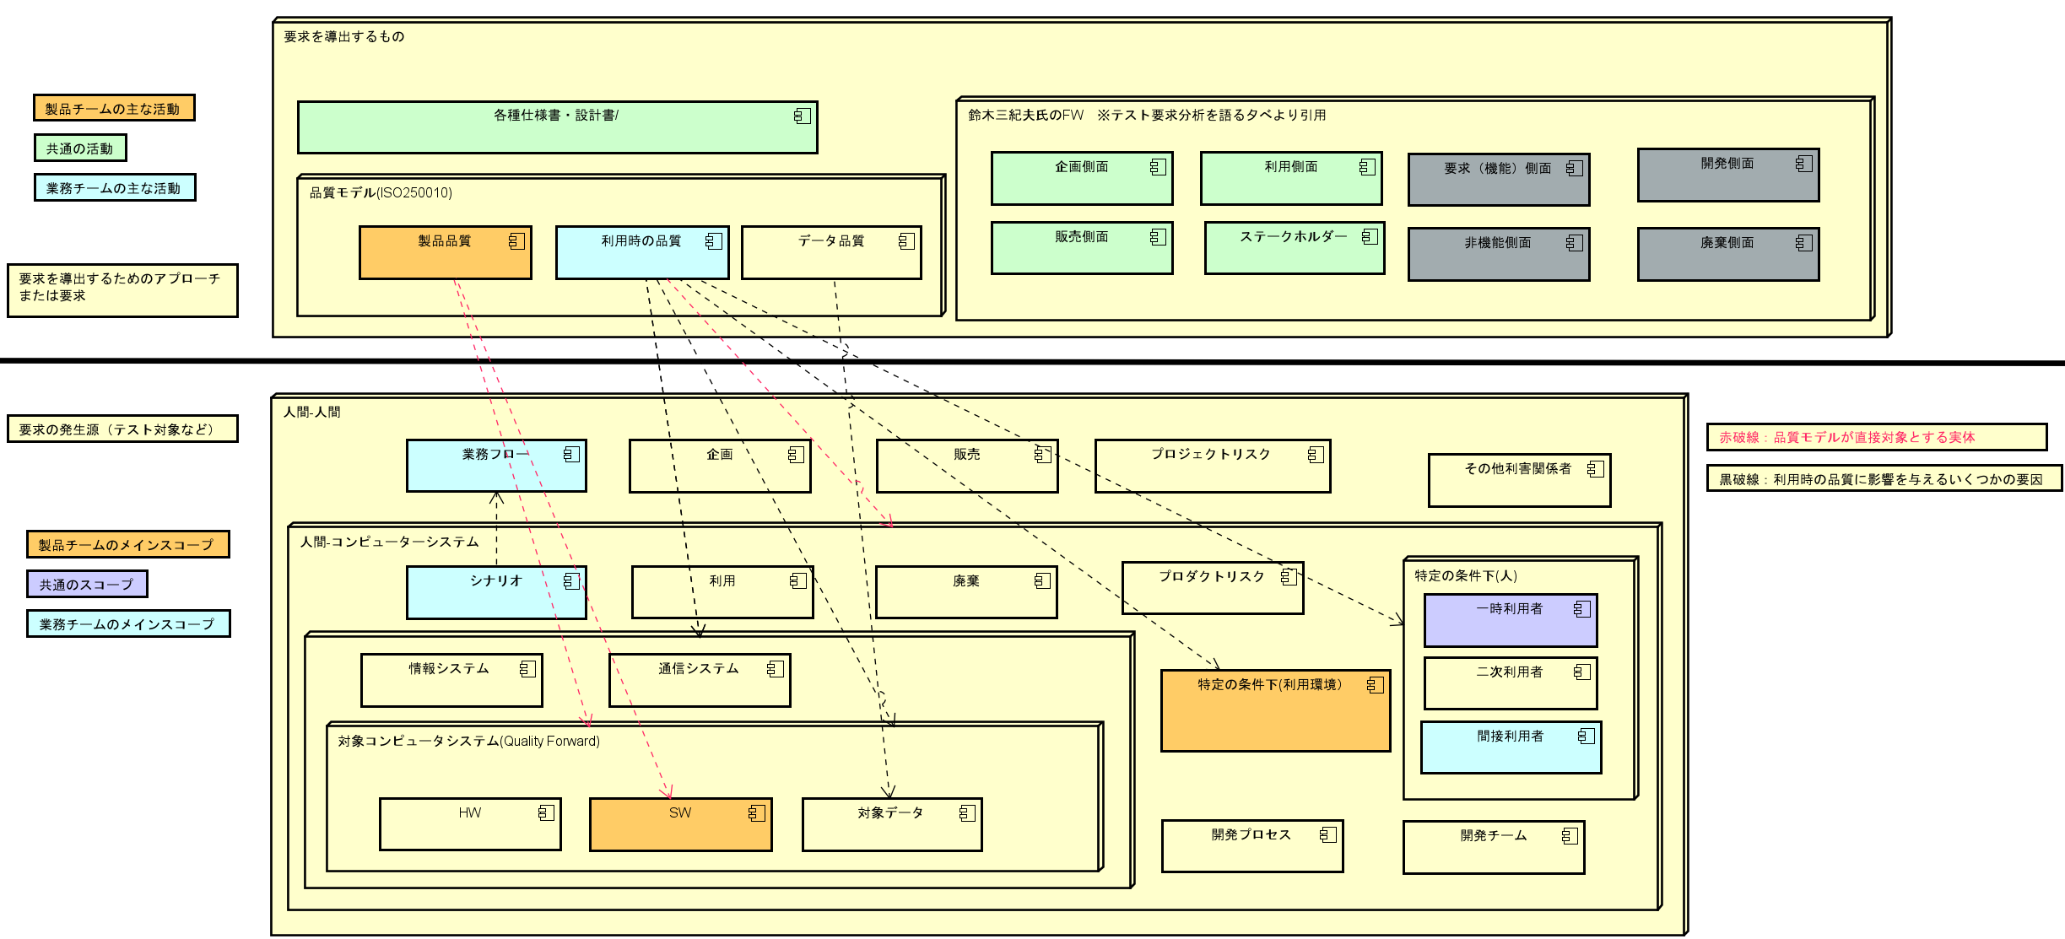

要求分析結果（テストベース外)
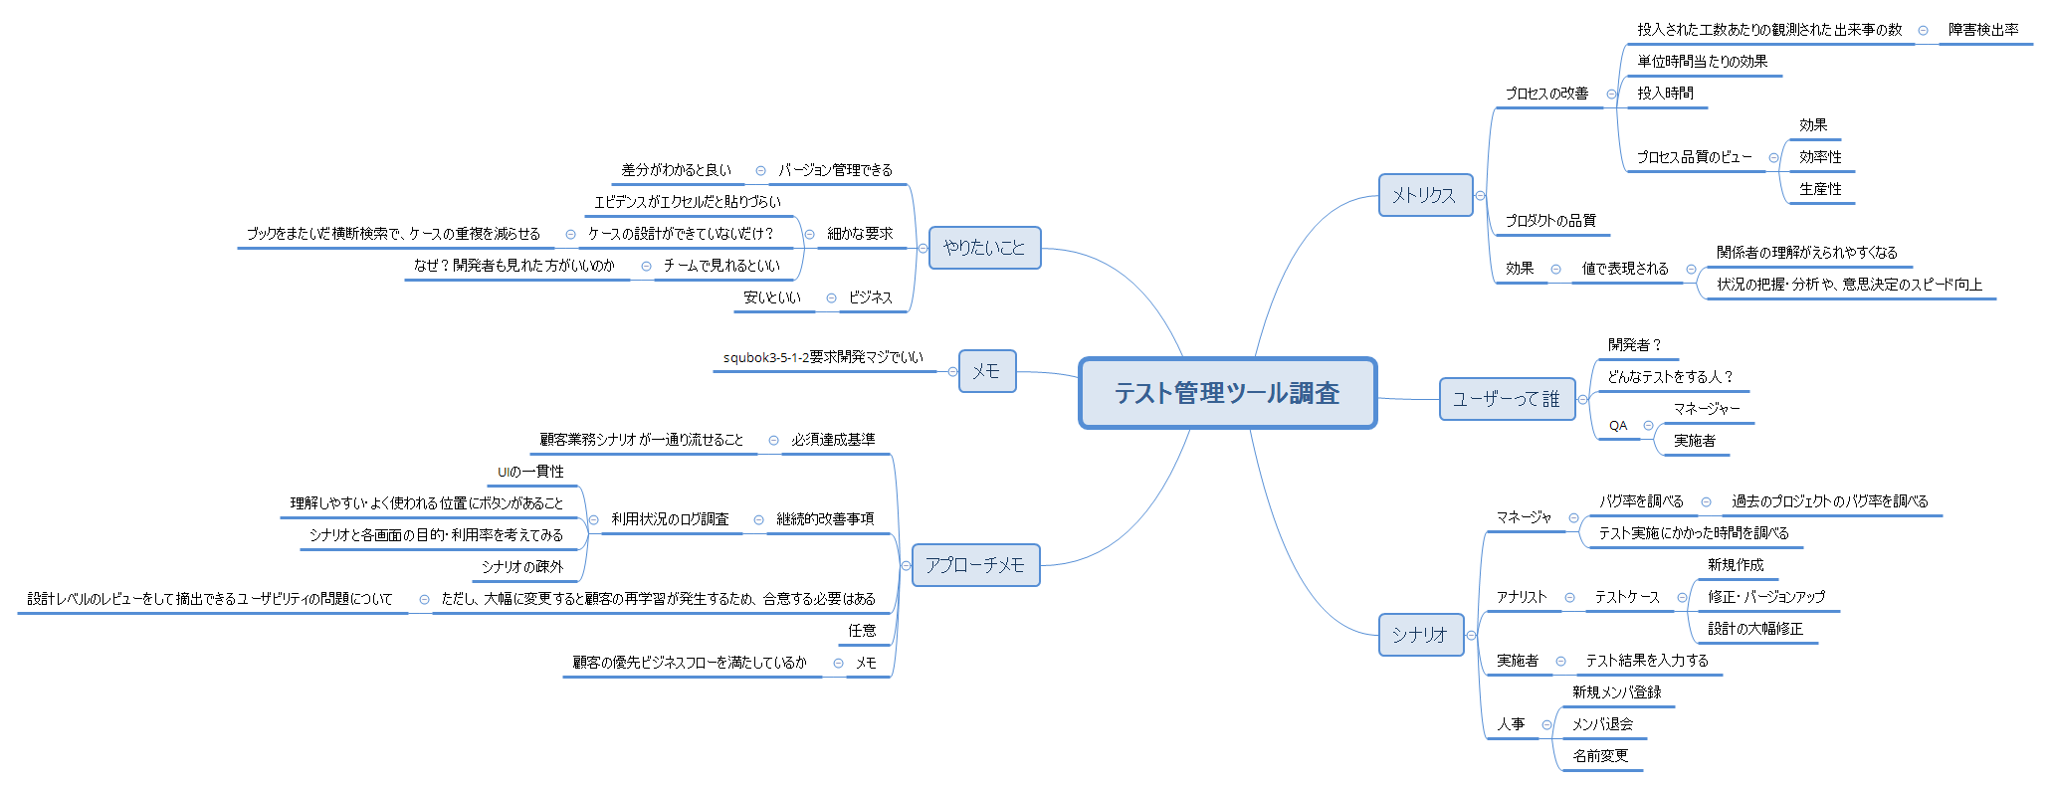

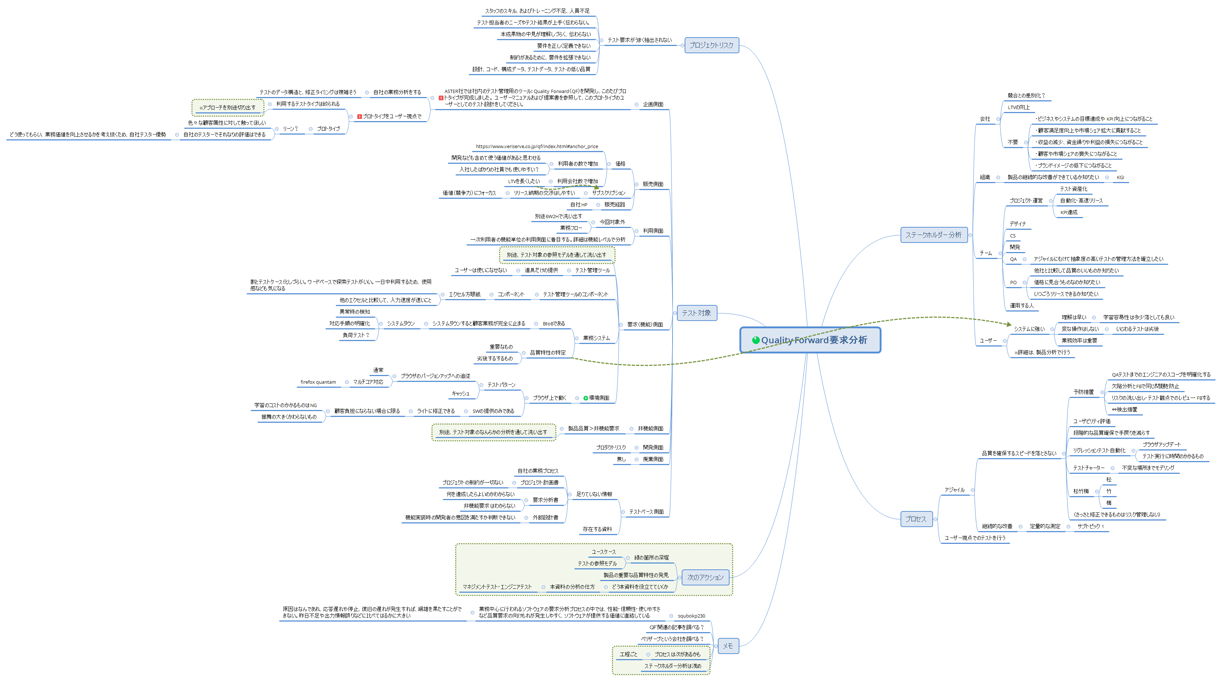

マニュアル分析結果
分類：懸念点の場合、テストカタマリ―のどっかに加わる
■目的 | 仕様書から懸念点を抽出し、要求やテスト観点の整理に役立てる

 | 目次 ・節・章 | 要求の整理・懸念点 | 分類 | 品質特性 | 品質副特性 | ひっかかったワード | 備考
1章 | テスト管理クラウド QualityForward
 | サポート環境
2章 | ユーザサインイン
 | パスワード再設定
 | ユーザ管理
 | ユーザを招待する
 | ユーザをテナントから削除する
 | ユーザ設定を変更する
 | プロフィール設定を変更する
 | パスワードを変更する
 | テナントを切り替える
 | アクセス権限を付与する
 | テナントのユーザ権限を変更する
 | テナントの使用量
3章 | 新規プロジェクトを作成する | プロジェクト作成時、それらに紐づくデータの状態のテスト ・ユーザーが一人も登録されておらず、操作不能になるなど。（実際は、テナント管理者とプロジェクト作成者が、管理者として参加している） | 懸念点 |  |  |  | 参照モデルから導出可能
 | プロジェクトの基本設定
 | テスト結果のラベルを設定する
 | テスト結果補足を設定する
 | テストスイートのテスト定義項目ラベルを設定する
 | テスト結果部の項目ラベルを設定する
 | プロジェクトにユーザを追加する
 | プロジェクト設定を変更・削除する
 | プロジェクト設定を変更する
 | API キーを発行する | APIキーを利用したシナリオ | 要求 | 機能適合性
 | 〃 | テストスイート、テスト結果データへの操作。 ・対象のレコードのみ更新されていること ・NULLの扱いなど | 懸念点 | 機能適合性 | 機能適切性
 | プロジェクトをアーカイブする | ・アーカイブは不可逆だと、操作の誤りがあった際に困る | 懸念点 | 使用性 | ユーザーエラー防止
 | 〃 | ・アーカイブの目的は何か。参照はできるが、データの変更を受け付けなくすることが目的か。 | 要求 | 機能適合性 | 機能適切性
 | プロジェクト設定を削除する | プロジェクト削除の前提条件 | 懸念点
4章 | ダッシュボード |  |  |  |  | テストケース消化率と、テスト結果の割合、期日に対し遅れているのか、進んでいるのか？が、 ひと目でわかります。テストフェーズ単位、テストサイクル単位での確認ができます。
 | 成分バーと期限バー
 | 実施中のテストフェーズ |  |  |  |  | 実施中の定義が、想像する意味論と異なっていた テスト完了していたり、まだ未着手でも、事前に設定した期間内であれば問答無用で表示される
 | 最近完了したテストフェーズ
 | 実施中のテストサイクル
 | レビュー待ちのテストサイクル
 | 最近完了したテストサイクル
5章 | テストケースの管理
 | テストスイートを作成する
 | テストスイートの基本設定
 | テスト定義の項目を設定する
 | カバレッジパネルの集計に利用する項目設定
 | テスト結果の自由項目を設定する
 | 初期バージョンを設定する
 | ファイルを添付する
 | テストケース取込
 | テストケース取込
 | エクセルスマートインポート
 | エクセルスマートインポート
 | テストケース作成
 | オンライン編集
 | テストスイート設定を変更・削除する
 | テストスイート設定を変更する
 | テストスイートを削除する
 | テストスイートにヘッダを追加する
 | 新しいバージョンのテストスイートを作成する
 | 新しいバージョンの基本設定
 | テストスイートバージョンにタグ付けをする
 | テストスイートバージョンのステータスを設定する
 | テストスイートバージョン設定を変更・削除する
 | テストスイートをロックする
 | テストスイートをダウンロードする
 | カバレッジパネルを利用する
6章 | テストフェーズの管理
 | テストフェーズを作成する
 | テストフェーズの基本設定
 | 対象のテストスイートバージョンを設定する
 | BTS 連携を行う | 一日3回のバッチ処理の負荷。
 | Redmine と連携する
 | Redmine のベース URL を設定する
 | バグ一覧取得用の URL を設定する
 | 最近のインシデント取得用 URL を設定する
 | JIRA と連携する
 | JIRA のユーザ名とパスワードを入力する
 | JIRA の URL・コンテキストパスを設定する
 | JQL を設定する
 | バグやクローズの文字列を設定する
 | テストフェーズ設定を変更・削除する
 | テストフェーズ設定を変更する
 | テストフェーズを削除する
7章 | テストサイクルの管理
 | テストサイクルを作成する
 | 予実設定を管理する
 | 予実設定を入力する
 | 予実設定を初期化する
 | テストサイクル設定を変更・削除する
 | テストサイクル設定を変更する
 | テストサイクルを削除する
 | テストサイクルをエクスポートする
8章 | 実行管理
 | テストを実行する
 | 文字列の配置を変更する
 | 列の表示・非表示を切り替える
 | テスト結果補足の設定内容を確認する
 | テストケースを編集する
 | テスト結果をエクスポートする
 | テスト結果をインポートする
 | 掲示板でテスト状況の報告を行う
 | レビューを依頼する
 | レビュー依頼を差し戻す
 | レビューを完了する
 | 関連ファイルを確認する
 | 実行時間を確認する
 | 更新履歴管理
9章 | レポート管理
 | プロジェクト全体のレポート
 | 収束曲線(総数)
 | 収束曲線(変動)
 | プロジェクト全体のカバレッジパネル
 | フェーズ一覧
 | フェーズ毎レポート
 | フェーズ毎のカバレッジパネル
 | 収束曲線(総数)
 | 収束曲線(変動)
 | 欠陥実績数を CSV で登録する
 | 進捗の内訳
 | 最近のインシデント
 | バグ優先度別チャート
 | ステータス別チャート
 | 実績推移表
 | 実績推移表をエクスポートする
 | レポート設定
 | 9.3. フッターのラベルを変更する
 | レポートのラベルを変更する
10章 | チーム Wiki の管理
 | チーム Wiki の作成
 | ページを新規作成する
 | ファイルを添付する
 | ページを追加する
 | チーム Wiki を編集・削除する
 | ページを編集する
 | ページを削除する

参照モデル
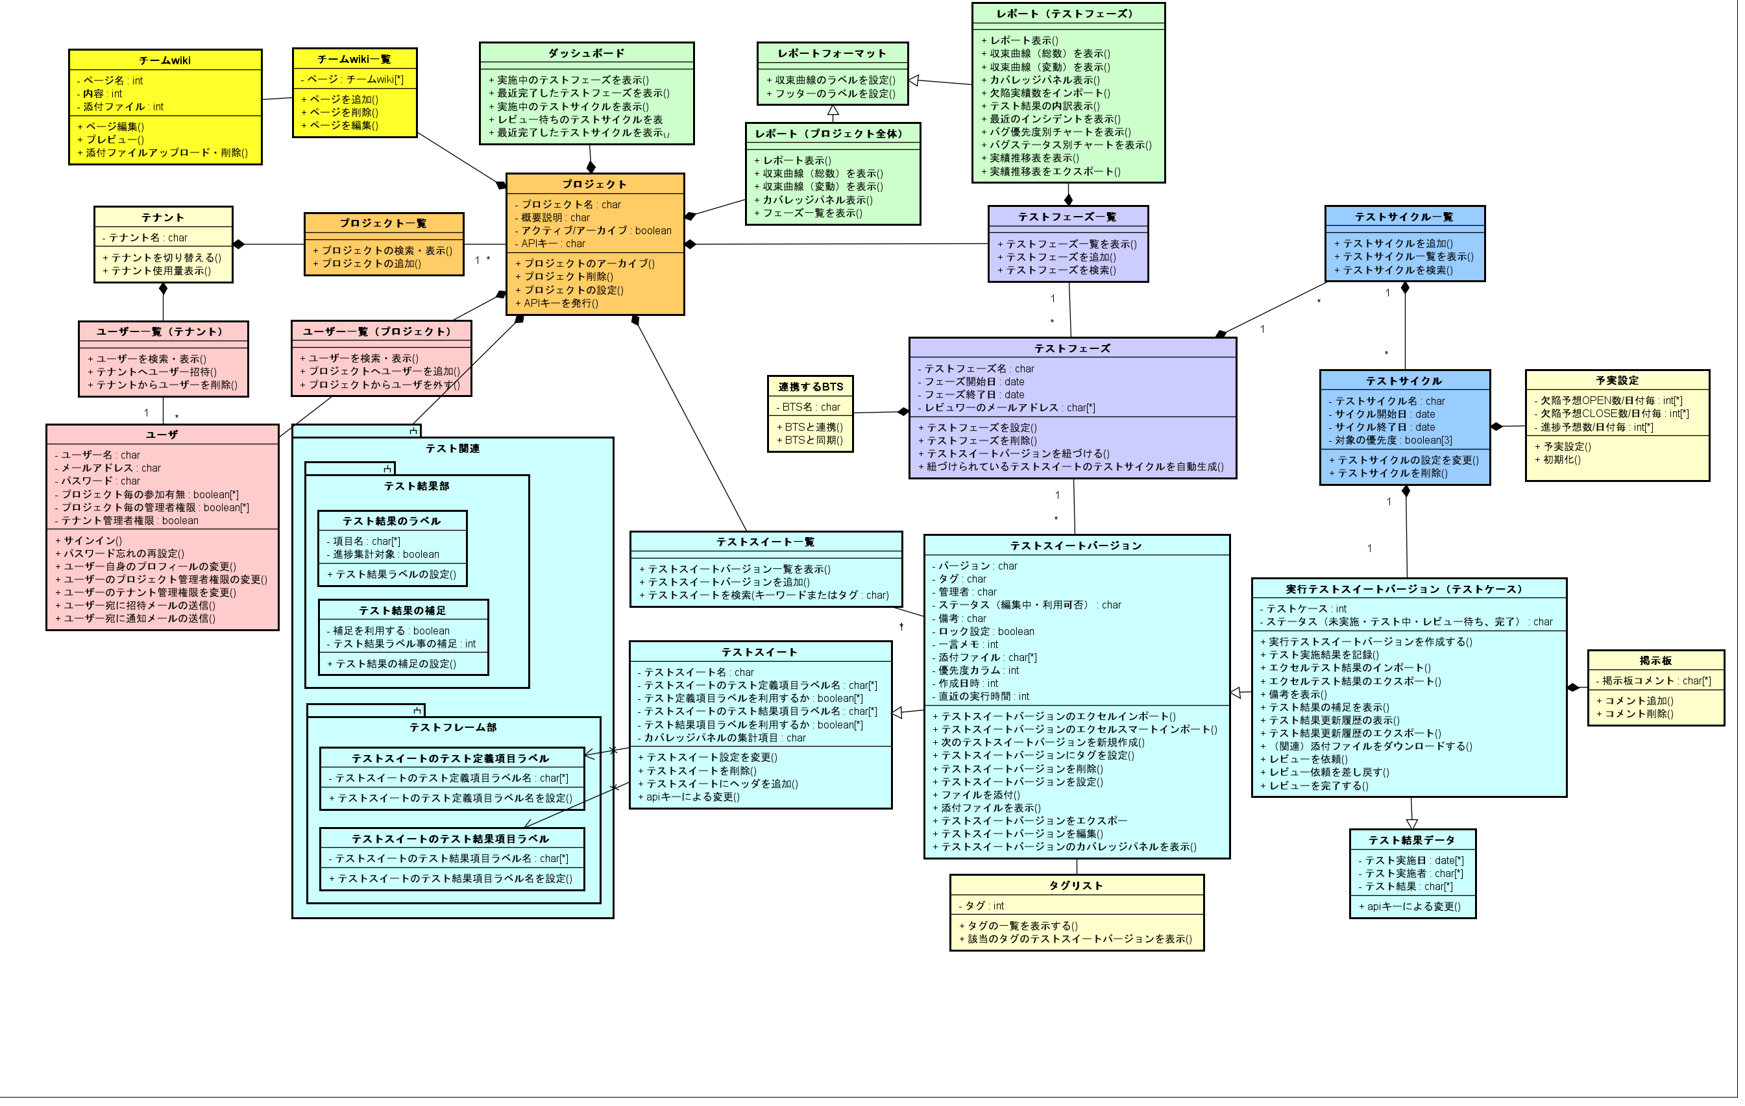

CIBFモデル
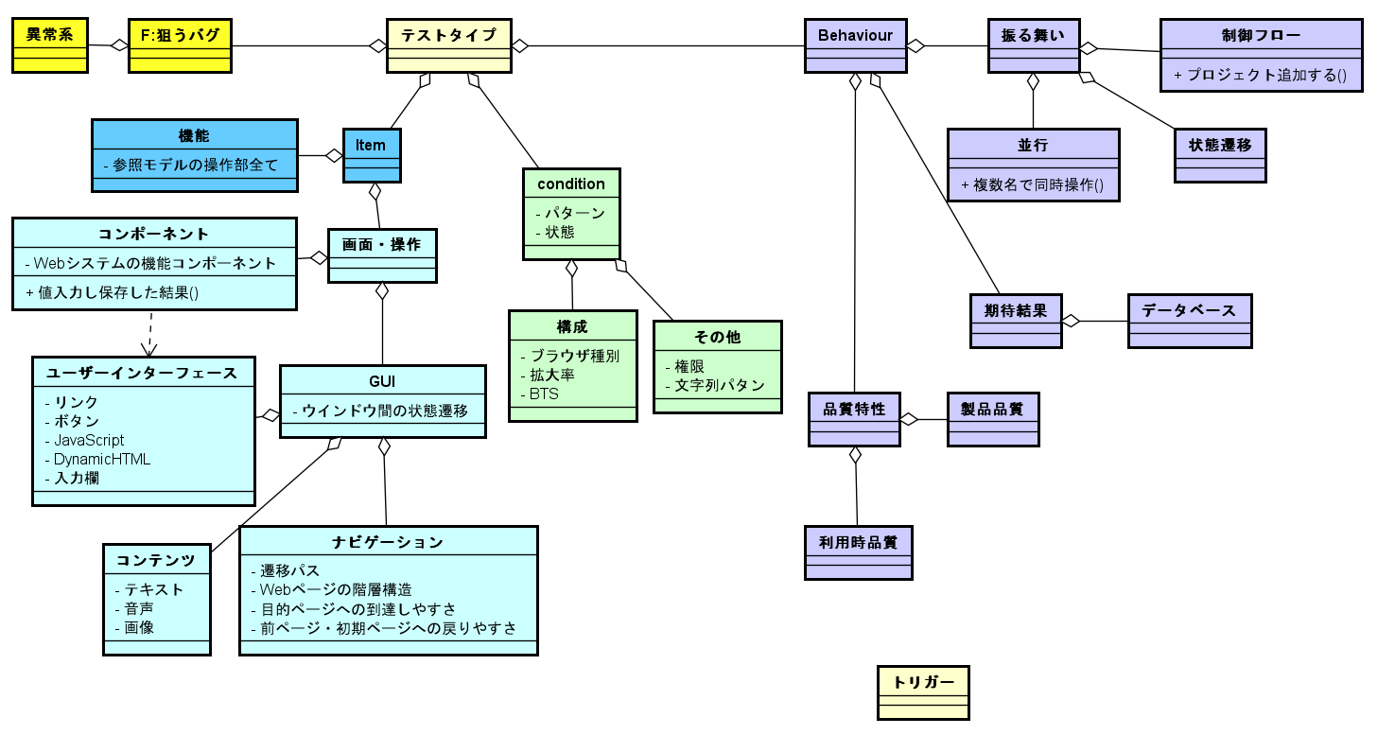

プロジェクトを追加するのツリー構造
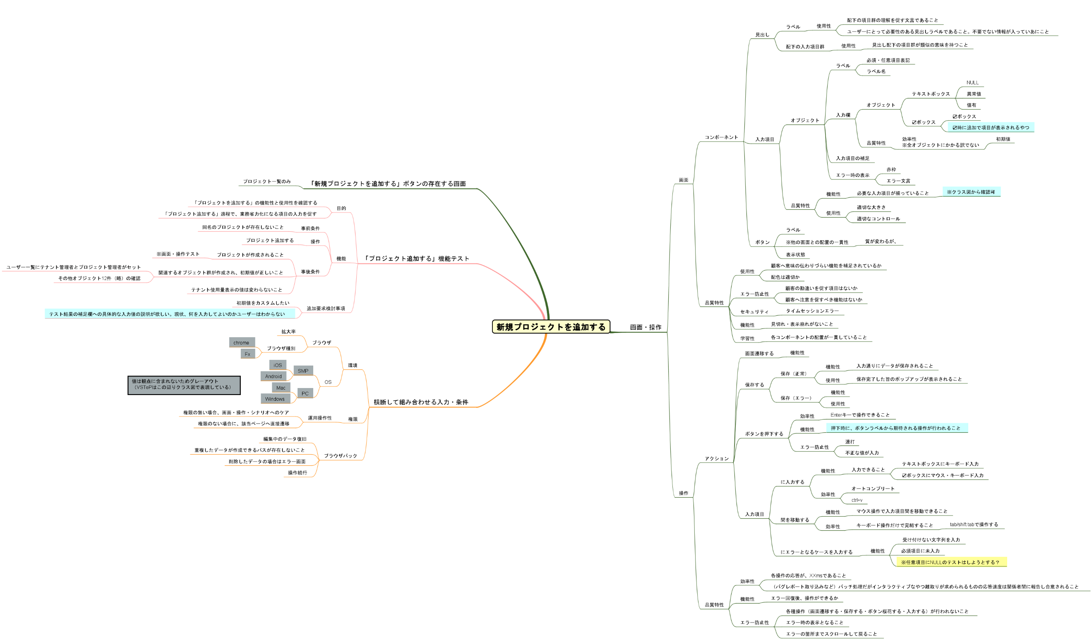

テストコンテナ
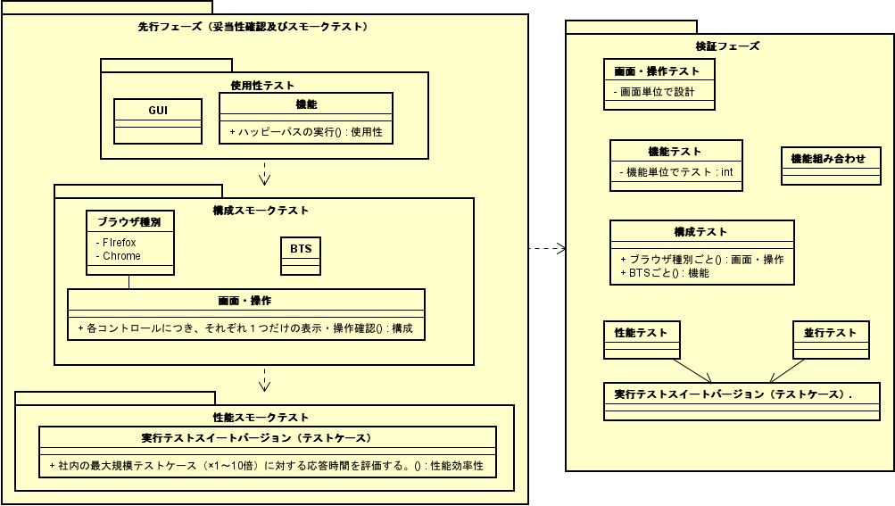
先行フェーズの目的

No | フェーズ | テストタイプ | テスト条件 | テスト対象 | 確認内容
1 | 先行フェーズ | 使用性 |  | 各機能 | 機能テストを通して、使い勝手と改善要望をヒアリング
2 |  | 機能性 |  | 各機能 | 機能テストを通して、目的に叶っているかをヒアリング
3 |  | 使用性 |  | コンテンツ | 機能テストを通して、コンテンツの機能性・使用性を判定する
4 |  | 使用性 |  | ユーザーインターフェース | 機能テストを通して、ユーザーインターフェースの機能性・使用性を判定する
5 |  | 使用性 |  | ナビゲーション | 機能テストを通して、コンテンツの機能性・使用性を判定する
6 |  | 構成スモークテスト |  | 画面・操作 | Firefox・Chromeそれぞれで、各コントロールにつき、それぞれ１つだけの表示・操作確認
7 |  | 性能スモークテスト
8 | 検証フェーズ |  |  | 各機能 | 各機能毎に設計する
9 |  |  |  | GUIテスト
10
11

【付録】操作一覧共通ワード集計
■本シートの目的
"ある程度"同じもの使いまわせそうな「共通の操作ワード」の件数を数え、「機能の要件漏れ」を抽出するための観点パタンを作成することで、どの程度圧縮（※）できるかの目安にする
※観点を流用した場合でも吟味は必要
※複雑な機能の方が観点洗い出しのコストはかかるため、単純に時間圧縮とは限らない。
■検討事項
Q.操作数が機能数をあらわしているか？
A.表していると判断する。レポートの機能継承により実際の2件の件数が漏れている
■備考
・実際に手を動かすこと。「共通観点_追加」で実施予定
・全体像から俯瞰して同じ特徴を取り出すのは良いが、適用範囲が本機能独特のものになりすぎると面白くない
・ちゃんとやるなら関連研究のアプローチ調べようね。
・異なる操作でも同じテスト観点を持っている場合もある
共通する操作ワード | 件数
追加 | 8 | 共通ワード合計数 | 46 | 共通する操作ワード | 件数
削除 | 9 | 全ての操作ワード数 | 105 | 追加 | 8
設定 | 14 | 圧縮率 | 0.38095238095 | 削除 | 9
インポート | 4 |  |  | 設定 | 14
一覧を表示 | 5 |  |  | インポート | 4
検索 | 6 |  |  | 一覧を表示 | 5
 |  |  |  | 検索 | 6
 |  |  |  | 計 | 46

 |  |  |  | 全ての操作ワード数 | 105
 |  |  |  | 圧縮率(%) | 61.9

